Formulario de Compra
Matriz de Casos de Prueba - Formulario de Compra
Requerimiento: Compatibilidad Cross-Browser, Navegación, Registro, Carrito y Checkout

ID | Módulo | Objetivo de la prueba | Precondiciones | Pasos de ejecución | Datos de prueba | Resultados esperados | Estado (Pasó/Falló) | Comentarios | evidencia
CP-008 | Formulario Compra | Validar que el modal con el formulario de orden de compra se despliega correctamente al iniciar el Checkout. | El usuario está en la página 'Cart' y tiene artículos listados en su carrito. | 1. Hacer clic en el botón 'Place Order'. | Ninguno (acción de clic). | Se despliega un modal emergente titulado 'Place Order' que contiene los campos: Name, Country, City, Credit Card, Month y Year, junto con los botones 'Close' y 'Purchase'. | PASS
CP-009 | Formulario Compra | Verificar que el formulario rechaza el envío si los campos obligatorios están vacíos o si se introducen caracteres no permitidos en los campos numéricos. | El usuario tiene abierto el modal 'Place Order'. | 1. Dejar campos en blanco y hacer clic en 'Purchase'. 2. Intentar ingresar letras en 'Month' y 'Year'. 3. Intentar ingresar números negativos o 0 en 'Credit Card', 'Month' o 'Year'. 4. Hacer clic en 'Purchase'. | Name: andres lopex | Country: venezuela | City: NY Credit Card: -41112222 (Negativo) Month: m (Letras) | Year: 0 | El sistema bloquea la escritura o, al hacer clic en 'Purchase', el formulario no se procesa y muestra alertas de validación específicas indicando el formato incorrecto o datos faltantes. | FAILED | 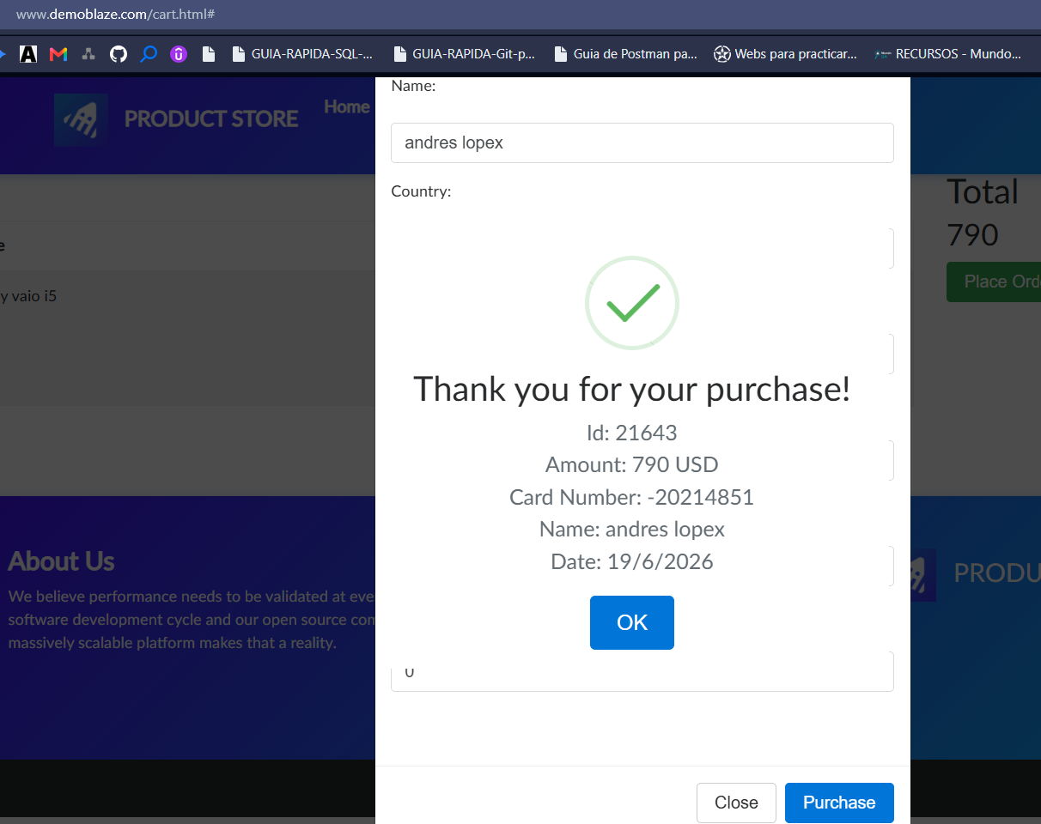
CP-010 | Formulario Compra | Confirmar que al rellenar el formulario con datos válidos, la compra se procesa con éxito y muestra los detalles correctos de la transacción. | El usuario tiene abierto el modal 'Place Order' con un total de carrito de $790. | 1. Rellenar todos los campos obligatorios con información válida. 2. Hacer clic en el botón 'Purchase'. 3. Verificar la aparición del modal de confirmación y sus datos. 4. Hacer clic en 'OK'. | Name: John Doe | Country: USA | City: New York Credit Card: 4111222233334444 | Month: 11 | Year: 2028 | El modal de compra se cierra. Aparece un modal de confirmación que detalla: Amount: 790 USD, Card Number: 4111222233334444 y Name: John Doe. Al pulsar 'OK', el carrito queda vacío. | PASS

